상품제안서
친환경 스텐빨대 파우치세트 | 상품코드: F18673

 |  |  |  |  |  |  | 02-412-0044 | www.easy1.co.kr
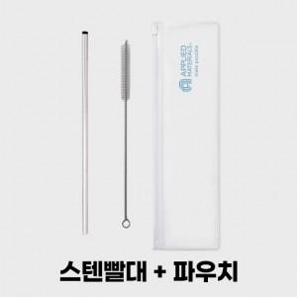 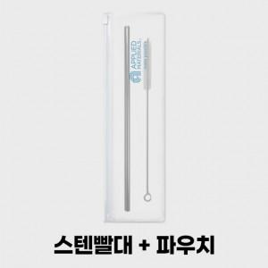 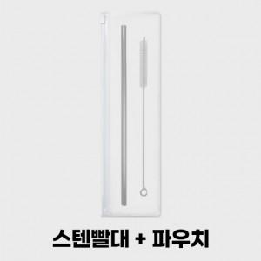

【상세/제작정보】 | 환경을 생각하는 친환경 스텐빨대 & 세척솔세트

【인쇄/포장옵션】 | 실크, 풀칼라 / 지퍼백

【공급단가】 | 수량 | 200~ | 500~ | 1,000~ | 3,000~ | 5,000~
*VAT별도 | 단가 | 3,080원 | 2,970원 | 2,860원 | 2,750원 | 2,640원

【상품 URL】 | https://dev.easy1.co.kr:443/src/goods_detail.php?gdno=18673

